Arkusz1
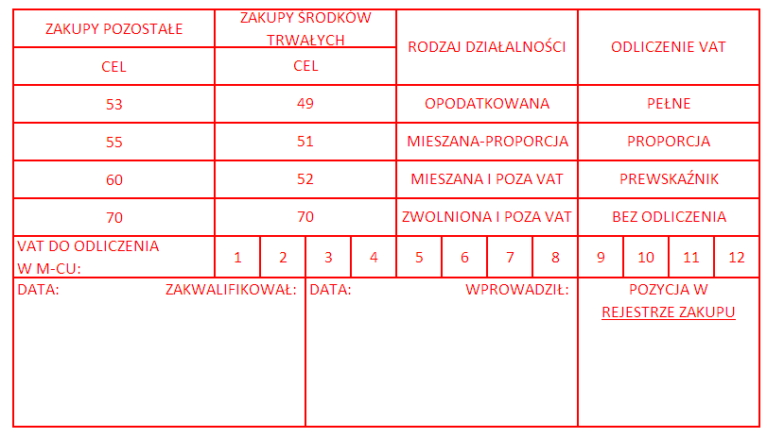
Załącznik do |  |  | faktury VAT wystawionej przez: GOLDEN LINE Sp. z o.o. z siedzibą przy ul. Krakowskiej 150, 35-506 Rzeszów, NIP: 5170395649
nr: | ……./2020
z dnia: |  | ……………………………….… |  |  |  |  |  | Wartość faktury ogółem: |  |  |  |  | 0.00 zł
Potwierdzam za zgodność z zamówieniem realizację |  |  |  |  |  |  |  |  |  | Dostawy
Opis merytoryczny: |  |  |  | Faktura VAT dotyczy realizacji przedmiotu indywidualnego Zamówienia nr …......./CI/2020/43 na dostawę tonerów realizowanego na podstawie zawartej umowy na dostawy sukcesywne materiałów eksploatacyjnych nr D/46/2019 z dnia 27.12.2019 r.
na potrzeby: |  |  | …………………………………………………………………..…………..
Wartość: |  | 0.00 zł
Rodzaj kosztu: |  |  | ZUŻYCIE MATERIAŁÓW I ENERGII /Biurowe i eksploatacyjne/Tonery, kardridże, taśmy, atramenty/401-01-02-00-0-0
Towar otrzymano |  |  |  | w dniu: |  | ……………….
Źródła finansowania:
……………………………………………………………………………………………………………………………………………..

Dodatkowe uwagi dotyczące źródeł finansowania: |  |  |  |  |  |  |  |  |  | […]
1 |  | 2 |  |  |  | 3 |  |  |  |  |  | 4 |  |  | 5 |  |  |  | 6 |  |  | 7
DZIAŁALN. |  | JEDNOSTKA |  |  |  | RODZAJ KOSZTU |  |  |  |  |  | NR PROJEKTU |  |  | ŹRÓDŁA FINANS. |  |  |  | BUDŻET |  |  | KWOTA
xxx | xx | x | xx | xx | xx | xxx | xx | xx | xx | x | x | xx | xx | xxx | xxx | x | xx | x | xx | xxx | x | ZŁ
 |  |  |  |  |  | 401-01-02-00-0-0 |  |  |  |  |  |  |  |  |  |  |  |  |  |  |  | 0.00 zł

Potwierdzam, zgodność powyższych informacji ze stanem faktycznym.

 |  |  |  |  |  |  |  |  |  |  |  | ……………………………………………………...……… (data, podpis pracownika dokonującego opisu)
Sprawdzono pod względem merytorycznym |  |  |  |  |  |  |  |  |  | ………………………………………………………………………………… (data, podpis, pieczęć)
Potwierdzenie źródeł finansowania |  |  |  |  |  |  |  |  |  | ………………………………………………………………………………… (data, podpis, pieczęć)
Zamówienie udzielone w trybie art. 39 ustawy z dnia 29 stycznia 2004 r. Prawo Zamówień Publicznych |  |  |  |  |  |  |  |  |  | ………………………………………………………………………………… (data, podpis, pieczęć imienna Realizatora)
Sprawdzono pod względem formalnym i rachunkowym |  |  |  |  |  |  |  |  |  | ………………………………………………………………………………… (data, podpis, pieczęć imienna pracownika Działu FF
Zatwierdzam na zł ……………………………………. Ze środków ………….…………………………………… Potrącenia ………….……………………………………. Do wypłaty ………………………………………………. dnia …………………………………………………………. ……………………..… …………………………… Kwestor Kanlcerz |  |  |  |  |  |  |  |  |  | Zapłaty dokonano ☐ ☐ nie dotyczy, dane w FK Dnia ………………... …………………………… (data, podpis, pieczęć)

